Tabelle1
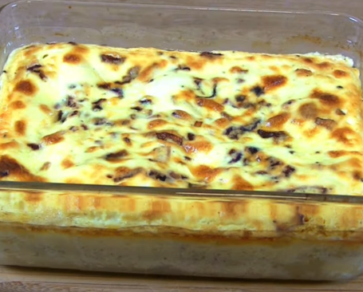 Kabeljaufilet - oder Fischfilet ihrer Wahl Empfehle Beilage: Kartoffeln oder Reis
Fischfilet mit Sahnesosse im Backofen gebacken

für | 4 | Personen | Link

1 | EL | Rapsöl | in Bratpfanne erwärmen

1 |  | Zwiebel
1 | Zehe | Knoblauch | beides klein schneiden
 |  | in Bratpfanne andünsten und beiseitestellen

 |  | Backofen auf 180 °C Umluft vorheizen
Sauce
1 |  | Ei
2 | dl | Halbrahm
1 | Becher | Crème fraîche | gut verrühren
1 | EL | Pfeffer
1 | TL | Salz
1 | TL | Senf | würzen
1 |  | Bio Zitrone | Abrieb der Schale
 |  | Alles gut verrühren

Fischfilet
600 | g | Fischfilet | kalt abspülen, gründlich trocken tupfen
 |  |  | auf Gräten überprüfen
 |  | Filets in Auflaufform legen
0.5 |  | Bio Zitrone | Saft über Filet giessen
 |  | Sauce über Fisch giessen
 |  | Zwiebel- und Knoblauchmix darüber verteilen

 |  | Im Backofen bei 180°C etwa 35 Minuten backen

